상품제안서
펩시 냉각 터보 미니 휴대용 선풍기 | 상품코드: S47749

 |  |  |  |  |  |  | 02-713-8555 | www.synergygift.co.kr
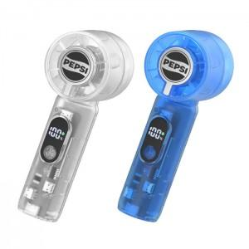 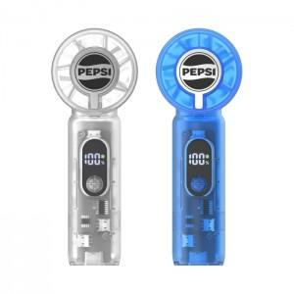 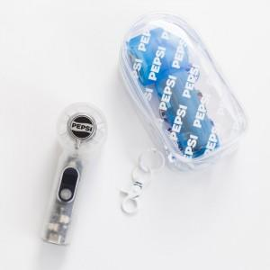

【상세/제작정보】

【인쇄/포장옵션】 | 폼텍라벨지 / 포장지포장

【공급단가】 | 수량 | 30~ | 100~ | 300~ | 500~ | 1,000~
*VAT별도 | 단가 | 16,250원 | 15,370원 | 14,620원 | 14,250원 | 14,000원

【상품 URL】 | https://www.synergygift.co.kr:443/src/goods_detail.php?gdno=47749

